Draft_학생 공고 목록 화면&기능 명세
분류 | 화면 ID | 화면명 | 진입 경로 | 주요 기능 | 화면 구성 요소 | 동작/이동 | 예외/상태
학생 | S-00 | 로그인 | 서비스 접속 | 학생 로그인 | 학번 입력, 비밀번호 입력, 역할 선택, 로그인 버튼 | 로그인 성공 시 S-01 공고 목록 이동 | 로그인 실패, 권한 오류
학생 | S-01 | 공고 목록 | 로그인 후 기본 진입 | 공고 목록 조회 | 공고 카드 리스트, 상태 배지, 소속|부서|근로 내용 구조 | 상세보기 클릭 시 S-02 이동, 지원하기 클릭 시 S-03 이동 | 공고 없음
학생 | S-01 | 공고 목록 | S-01 | 공고 검색 | 검색창, 검색 버튼, 입력 시 자동완성 드롭다운 | 검색어 입력 시 자동완성 노출, 검색 버튼 클릭 시 목록 갱신 | 검색 결과 없음
학생 | S-01 | 공고 목록 | S-01 | 공고 필터링 | 부서, 모집상태, 요일, 시간대, 정렬, 내 시간표와 맞는 공고만 보기 | 조건에 맞는 공고만 표시 | 필터 결과 없음
학생 | S-01 | 공고 목록 | S-01 | 지원 여부 확인 | 지원완료 배지, 검토중 배지 | 지원현황 보기 클릭 시 S-07 지원 상세로 이동 | 중복 지원 방지
학생 | S-02 | 공고 상세 | 공고 목록 카드 클릭 | 공고 상세 조회 | 상태 배지, 소속|근로 내용 형태의 공고명, 모집인원, 주당 근무시간, 근무기간, 마감일, 업무내용, 우대조건, 근무 시간표, 지도, 문의처, 지원 버튼 | 지원하기 클릭 시 S-03 이동, 목록으로 돌아가기는 상단 링크 사용 | 공고 없음, 마감 공고, 충원완료, 이미 지원한 공고
학생 | S-02 | 공고 상세 | S-02 | 지원 가능 여부 판단 | 지원하기 / 지원현황 보기 / 지원 마감 / 충원 완료 버튼 | 모집중+미지원이면 S-03, 이미 지원이면 S-07, 마감/충원완료이면 비활성화 | 마감, 충원완료, 이미 지원함
학생 | S-03 | 지원서 작성 | 공고 상세 > 지원하기 | 지원서 작성 | 지원 공고 선택 드롭다운, 지원 공고 요약 카드, 지원자 정보 자동 연동, 지원 동기, 관련 경험 및 역량, 공고별 확인 사항, 근무 가능 시간, 미리보기/제출 버튼 | 제출하기 클릭 시 S-04 확인 모달, 미리보기 클릭 시 S-03 미리보기 모달 | 필수값 누락
학생 | S-03 | 지원서 작성 | S-03 | 학생 정보 자동 표시 | 이름/학번/학과는 수정 불가, 연락처/이메일은 수정 가능 | SAINT 연동값 기준 표시 | 정보 없음
학생 | S-03 | 지원서 작성 | S-03 | 근무 가능 시간 입력 | SAINT 수업 시간표 연동, 수업시간 슬롯 선택 불가 | 제출 데이터에 포함 | 시간 미선택
학생 | S-03-1 | AI 작성 보조 | 지원서 작성 내 버튼 | 자기소개서 작성 도움 | 좌측 AI 챗봇 카드 또는 별도 AI 챗봇 기능으로 이동 | 좌측 AI 챗봇 카드 클릭 시 팝업/화면 오픈 | 생성 실패
학생 | S-04 | 제출 확인 모달 | 지원서 작성 > 제출 | 제출 전 최종 확인 | 공고명, 부서/기관, 지원 동기 작성 여부, 관련 경험 및 역량 작성 여부, 근무 가능 시간 | 최종 제출 시 S-05 이동 | 중복지원, 마감, 필수값 누락
학생 | S-05 | 지원 완료 | 제출 성공 | 접수 완료 안내 | 완료 메시지, 제출 공고 요약 카드, 접수 상태, 접수 일시 | 내 지원 현황 보기 클릭 시 S-06 이동 | 서버 오류
학생 | S-06 | 내 지원 현황 | 상단 메뉴 / 지원 완료 | 내 지원 목록 조회 | 지원 목록 테이블, 상태 필터, 진행 단계 타임라인, 관리 버튼 | 지원 상세 보기 클릭 시 S-07, 공고 다시 보기 클릭 시 S-02 이동 | 지원 내역 없음
학생 | S-07 | 지원 상세 | 내 지원 현황 카드 클릭 | 지원 상태 확인 | 진행 상태 타임라인, 지원자 정보, 제출 내용, 근무 가능 시간표, 포트폴리오 첨부 서류 | 공고 다시 보기 클릭 시 S-02, 내 지원 현황으로 돌아가기 클릭 시 S-06 | 지원 정보 없음

AI) 적합도 관련 내용 보충 필요 AI) 도우미 서비스도 함께 구현 필요할 듯한데 , 구체적인 매커니즘 추후 논의 후 반영 예정

학생_공고 탐색~지원
 | 학생 공고 조회 및 지원 플로우 기능명세
 | 작성 기준: 화면별 배치 요소, 사용자 동작, 이동 동선, API/DB 연결, 예외 상태를 행 단위로 정리

 | 분류 | ID | 서비스/화면 | 페이지구조(위치) | 세부동작/구성요소 | 주요기능 | 동작/이동 | 데이터/API | 예외/상태 | 우선순위 | 비고
S-00 로그인 | 학생 | S-00-01 | 학생 로그인 / 권한 확인 | 본문 | 학번 입력, 비밀번호 입력, 사용자 유형 선택 | 학생 로그인 | 로그인 성공 시 S-01 이동 | POST /api/auth/login | 401 로그인 실패 | Highest | role=student 확인
 | 학생 | S-00-02 | 학생 로그인 / 권한 확인 | 시스템 | 토큰 저장 및 role 확인 | 권한 분기 | 학생은 학생 화면, 직원은 관리자 화면으로 분기 | JWT token, role | 403 권한 없음 | Highest | 학생 전용 화면 접근 제어
 | 학생 | S-00-03 | 학생 로그인 / 권한 확인 | 하단 오류 | 오류 메시지 표시 | 로그인 실패 안내 | 입력값 수정 후 재시도 | Response 401 | 아이디/비밀번호 오류 | High | 문구: 아이디 또는 비밀번호가 올바르지 않습니다.

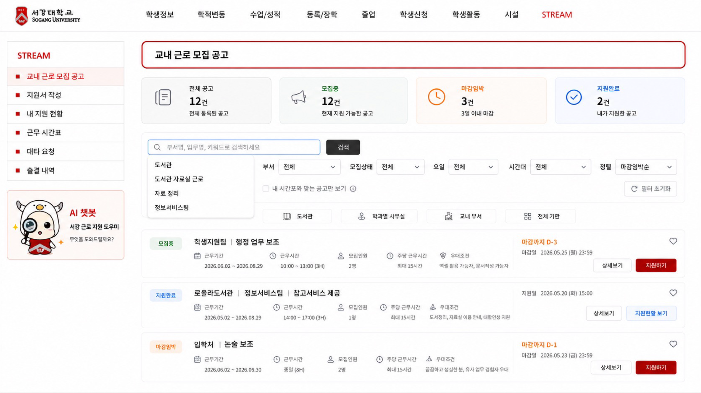
S-01 공고 목록 (학생) | 학생 | S-01-01 | 학생 공고 목록 | 상단 SAINT 전역 탭 / 좌측 STREAM 메뉴 | 상단: 학생정보, 학적변동, 수업/성적, 등록/장학, 졸업, 학생신청, 학생활동, 시설, STREAM / 좌측: 교내 근로 모집 공고, 지원서 작성, 내 지원 현황, 근무 시간표, 대타 요청, 출결 내역 | 전역/내부 메뉴 이동 | 좌측 공고 찾기 클릭 시 S-01, 지원서 작성 클릭 시 S-03, 내 지원 현황 클릭 시 S-06, AI 챗봇 카드 클릭 시 챗봇 보조 화면 또는 팝업 진입 | 토큰 role | 로그인 만료 | High | 상단 SAINT 탭과 좌측 STREAM 메뉴는 모든 학생 화면 공통 고정. AI 챗봇은 메뉴 사이가 아니라 좌측 하단 별도 카드로 배치
 | 학생 | S-01-02 | 학생 공고 목록 | 본문 상단 | 전체 공고, 모집중, 마감임박, 지원완료 요약 카드 | 공고 상태 요약 | 전체 공고/모집중/마감임박/지원완료 카드 클릭 시 해당 목록 필터 적용 | GET /api/postings + GET /api/applications/me | 데이터 없음 | Medium | 추천공고 카드는 AI 적합도 기준 미확정으로 제외. 숫자는 API 데이터 기반
 | 학생 | S-01-03 | 학생 공고 목록 | 검색 영역 | 부서명/업무명/키워드 검색창, 검색 버튼, 입력 시 자동완성 드롭다운 | 공고 검색 및 자동완성 제안 | 검색어 입력 시 하단 자동완성 목록 노출, 검색 버튼 클릭 시 목록 갱신 | GET /api/postings?keyword= / 자동완성은 keyword 기반 후보 조회 또는 프론트 필터링 | 검색 결과 없음 / 자동완성 후보 없음 | High | 추천 검색어 상시 노출은 제거. 입력 중에만 자동완성 드롭다운 노출
 | 학생 | S-01-04 | 학생 공고 목록 | 필터 영역 | 부서, 모집상태, 요일, 시간대 필터, 내 시간표와 맞는 공고만 보기 체크박스, 필터 초기화 버튼 | 공고 필터링 | 필터 선택 또는 체크박스 선택 시 조건에 맞는 공고만 표시 | GET /api/postings?department_id=&status=&day=&time= / 시간표 충돌 필터는 수업 시간표 데이터 연동 필요 | 필터 결과 없음 | High | 요일/시간대/시간표 충돌 필터 API 지원 여부 확인 필요
 | 학생 | S-01-05 | 학생 공고 목록 | 정렬 영역 | 마감임박순, 최신순 | 공고 정렬 | 목록 순서 변경 | deadline, upload_date | - | Medium | 추천순/지원자 적은 순은 1차 MVP 제외. AI 적합도 로직 확정 후 재검토
 | 학생 | S-01-06 | 학생 공고 목록 | 공고 카드 | 상태 배지, 소속|부서|근로 내용, 근무기간, 근무시간, 모집인원, 주당 근무시간, 우대조건, 마감일 | 공고 핵심 정보 요약 표시 | 상세보기 클릭 시 S-02 이동, 지원하기 클릭 시 S-03 이동, 지원현황 보기 클릭 시 S-07 이동 | JOB_POSTING + DEPARTMENT + APPLICATION | 공고 없음 | Highest | 카드 제목은 “소속 | 부서 | 근로 내용” 구조로 통일. 예: 로욜라도서관 | 정보서비스팀 | 참고서비스 제공 / 입학처 | 논술 보조. 공고명·부서·업무내용 중복 노출 방지
 | 학생 | S-01-07 | 학생 공고 목록 | 공고 카드 CTA | 상세보기, 지원하기, 지원현황 보기 버튼 | 상세/지원 진입 | 상세보기 클릭 시 S-02, 지원하기 클릭 시 S-03, 지원현황 보기 클릭 시 S-07 이동 | posting_id, application_id | 마감/이미 지원함/충원완료 | Highest | 모집중+미지원은 지원하기, 이미 지원한 공고는 지원현황 보기, 마감/충원완료는 지원 불가 또는 비활성 처리
 | 학생 | S-01-08 | 학생 공고 목록 | 상태 배지 | 모집중, 마감임박, 지원완료, 검토중, 마감, 충원완료 배지 | 상태 인지 | 공고 상태 및 지원 상태에 따라 버튼 활성/비활성 및 이동 분기 | JOB_POSTING.status, APPLICATION.status | 상태값 불일치 | High | 공고 상태와 지원 상태를 분리해 표시. 예: 공고 상태=모집중/마감임박/마감, 지원 상태=지원완료/검토중
 | 학생 | S-01-09 | 학생 공고 목록 | 기관별 바로가기 | 도서관, 학과별 사무실, 교내 부서, 전체 기관 버튼 | 기관 유형별 빠른 필터 | 클릭 시 해당 기관 유형 공고만 필터링 | department_type 또는 department_category | 해당 기관 유형 공고 없음 | Medium | 공지사항 영역 대신 배치. 1차 MVP에서는 4개 분류로 단순화

S-01 (부가) | 학생 | S-01-10 | 학생 공고 목록 | 좌측 하단 카드 | AI 챗봇 캐릭터, “서강 근로 지원 도우미”, “무엇을 도와드릴까요?” 문구 | AI 챗봇 진입 | 카드 클릭 시 AI 챗봇 팝업 또는 AI 챗봇 화면으로 이동 | AI chatbot module | AI 응답 실패 / 미연동 | Medium | 좌측 메뉴 사이에 넣지 않고, 메뉴 하단 여백에 별도 네모 카드로 배치

 | 학생 | S-01-1-01 | 검색 결과 없음 상태 | 본문 | 결과 없음 안내 문구 | 빈 상태 안내 | 사용자가 조건을 완화하도록 유도 | 검색/필터 상태 | 검색 결과 없음 | Medium | 문구: 조건에 맞는 공고가 없습니다.
 | 학생 | S-01-1-02 | 검색 결과 없음 상태 | CTA | 필터 초기화, 전체 공고 보기 버튼 | 필터 초기화 | 조건 초기화 후 S-01 목록 재조회 | GET /api/postings | - | Medium | 필터값 초기화

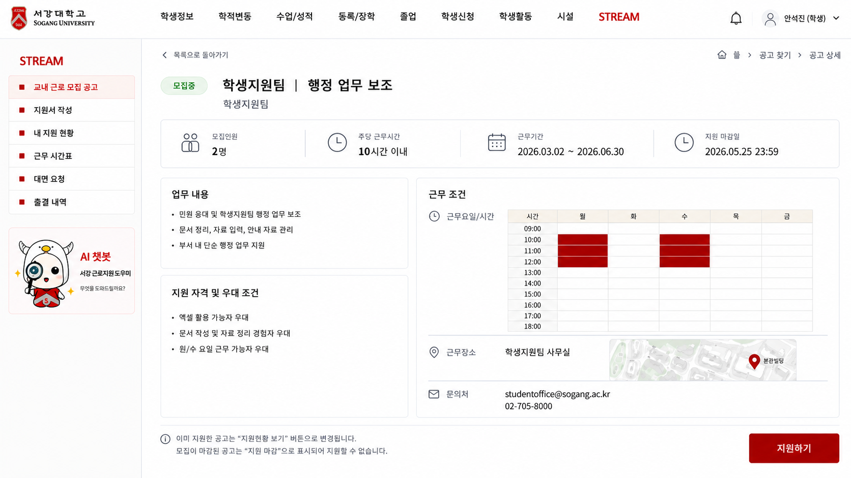
S-02 공고 상세 | 학생 | S-02-01 | 공고 상세 | 상단 / 공고 헤더 | 목록으로 돌아가기, 상태 배지, 소속|부서|근로 내용 형태의 공고 제목, 소속/부서 보조 정보 | 공고 기본 정보 표시 | 목록으로 돌아가기 클릭 시 S-01 이동 | GET /api/postings/{posting_id} | 404 공고 없음 | Highest | 좌측·상단 탭은 S-01 확정 구조 그대로 유지. 제목에서 가운데 부서/분류값이 없으면 '-'는 노출하지 않음
 | 학생 | S-02-02 | 공고 상세 | 정보 카드 | 모집인원, 주당 근무시간, 근무기간, 지원 마감일 | 핵심 조건 요약 | 지원 가능 여부 판단 보조 | JobPosting, Department | 필드 없음 | Highest | 시급은 S-02 1차 화면에서 제외. 모집인원/주당 근무시간/근무기간/지원 마감일 중심으로 표시
 | 학생 | S-02-03 | 공고 상세 | 본문 좌측 / 근무 조건 우측 | 업무 내용, 지원 자격 및 우대 조건, 근무 조건 영역 | 상세 조건 확인 | 지원 여부 판단 | description, qualification, work_schedule, location, contact_email, contact_phone | - | Highest | 업무 내용과 우대 조건은 좌측 카드로 표시. 근무 조건은 우측 카드에서 시간표·지도·문의처로 디벨롭
 | 학생 | S-02-03-1 | 공고 상세 | 근무 조건 / 시간표 | 근무요일/시간을 주별 시간표 형태로 표시 | 근무시간 시각화 | 공고 상세 내 정보 확인, 별도 이동 없음 | work_days, start_time, end_time | 근무시간 정보 없음 | High | when2meet 방식을 참고하되 SAINT 표 톤앤무드로 표시. 키컬러는 핑크가 아닌 서강 레드 사용
 | 학생 | S-02-03-2 | 공고 상세 | 근무 조건 / 지도 | 근무장소명, 학교 지도, 위치 하이라이트 | 근무장소 확인 | 지도 보기 또는 위치 확인 | location_name, building_id, campus_map | 위치 정보 없음 | Medium | MVP에서는 실제 지도 API 대신 캠퍼스 지도 이미지/placeholder와 위치 하이라이트로 처리 가능
 | 학생 | S-02-03-3 | 공고 상세 | 근무 조건 / 문의처 | 문의처 이메일, 전화번호 모두 표시 | 문의처 확인 | 이메일/전화번호 확인, 필요 시 복사 가능 | contact_email, contact_phone | 문의처 누락 | High | 이메일만 표시하지 않고 전화번호도 함께 표시
 | 학생 | S-02-04 | 공고 상세 | 하단 CTA | 지원하기 버튼 | 지원서 작성 이동 | 모집중+미지원이면 S-03 이동 | JOB_POSTING.status + APPLICATION 존재 여부 | 마감, 이미 지원함 | Highest | 하단 CTA는 지원 관련 버튼만 유지. 하단 목록으로 버튼은 제거하고, 목록 복귀는 상단 목록으로 돌아가기만 사용
 | 학생 | S-02-05 | 공고 상세 | 하단 CTA | 지원현황 보기 버튼 | 기지원 공고 상태 확인 | 이미 지원한 공고면 S-07 이동 | application_id | - | High | 이미 지원한 공고에서는 하단 CTA를 지원하기 대신 지원현황 보기로 표시
 | 학생 | S-02-06 | 공고 상세 | 오류/알림 | 마감 안내, 충원완료 안내, 중복 지원 안내 | 지원 불가 안내 | 마감/충원완료이면 버튼 비활성, 이미 지원한 공고는 지원현황 보기로 대체 | 409 CONFLICT 또는 400 | 마감/충원완료/중복 | High | 상태별 CTA 처리: 모집중+미지원=지원하기, 이미 지원=지원현황 보기, 마감=지원 마감 비활성, 충원완료=충원 완료 비활성

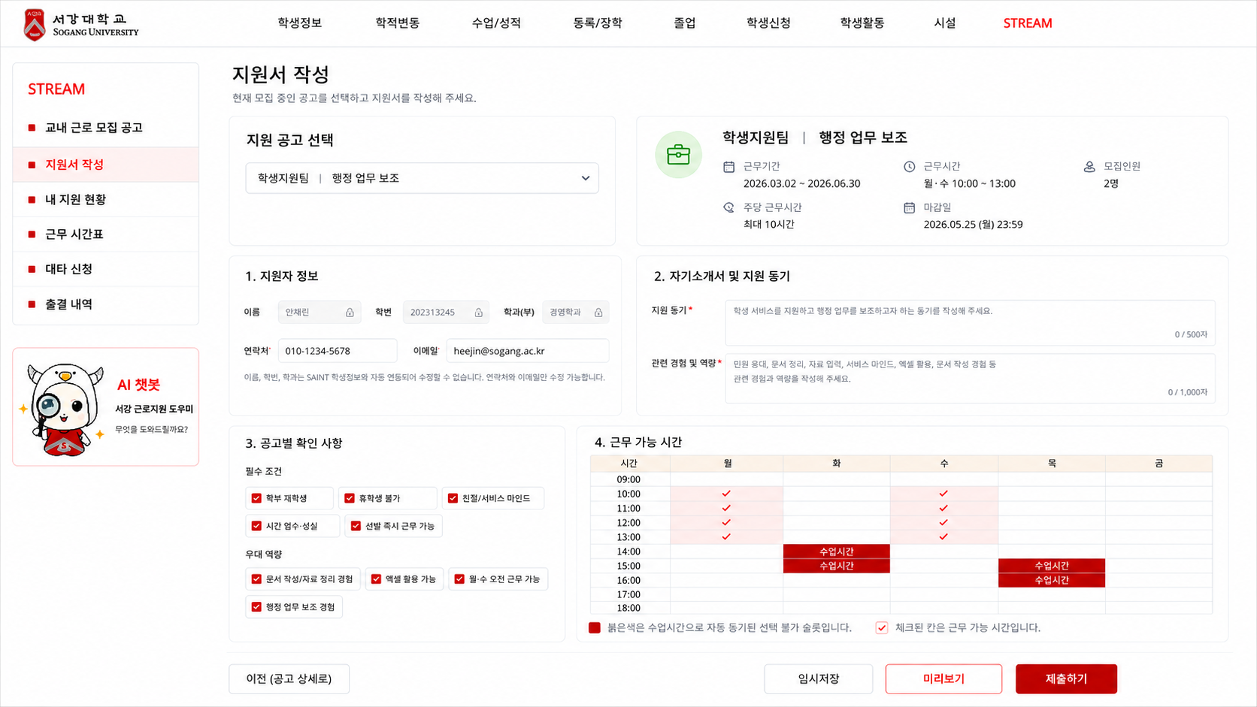
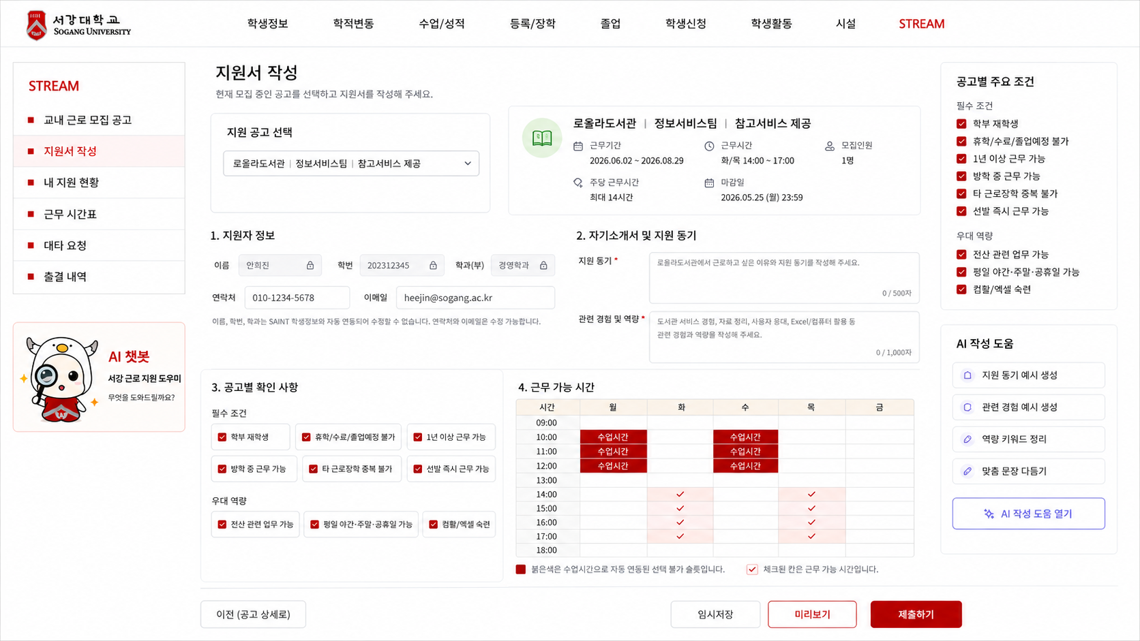
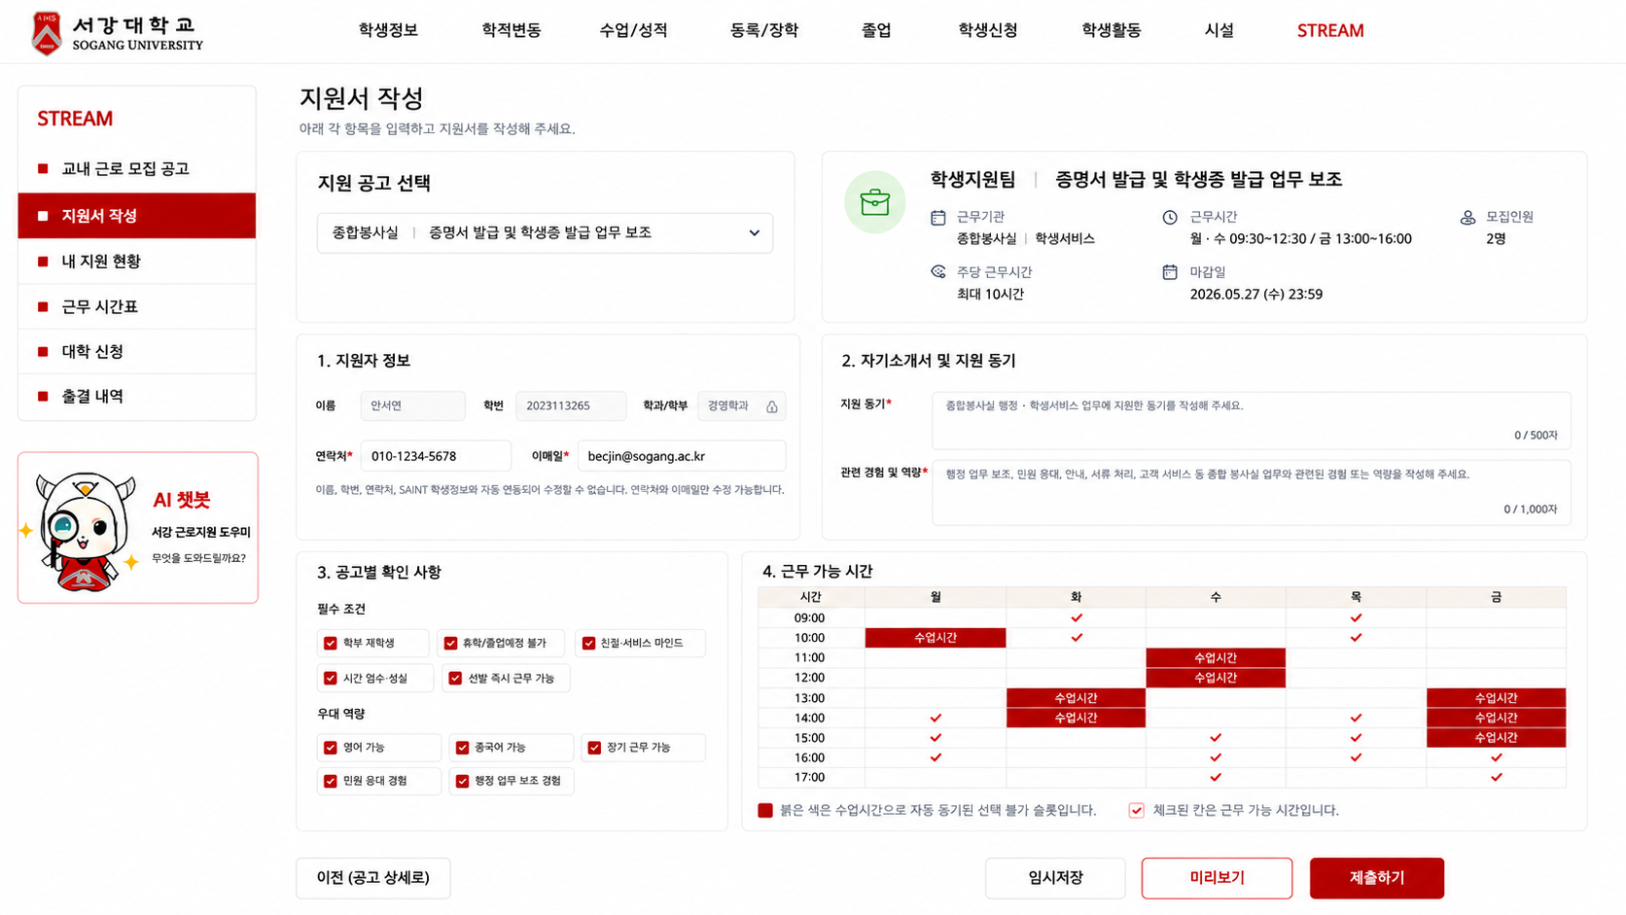
S-03 지원서 작성 | 학생 | S-03-01 | 지원서 작성 | 상단 / 지원 공고 선택 | 현재 모집 중인 공고 선택 드롭다운, 선택한 공고 요약 카드 | 지원 대상 공고 선택 및 확인 | S-01/S-02에서 지원하기 클릭 시 해당 공고 자동 선택, 좌측 메뉴 지원서 작성 클릭 시 드롭다운에서 공고 선택 | GET /api/postings?status=OPEN, GET /api/postings/{posting_id} | 공고 미선택 / 모집중 공고 없음 | Highest | 공고 선택 후 소속|부서|근로 내용, 근무기간, 근무시간, 모집인원, 주당 근무시간, 마감일이 요약 카드에 자동 동기화됨
 | 학생 | S-03-02 | 지원서 작성 | 지원자 정보 | 이름, 학번, 학과/학부, 연락처, 이메일 자동 표시 | 지원자 정보 자동 연동 | 이름/학번/학과는 SAINT 연동값으로 수정 불가, 연락처/이메일은 수정 가능 | GET /api/students/me 또는 SAINT 학생정보 연동 | 학생 정보 없음 / 연락처·이메일 누락 | High | SAINT 하위 시스템 설정을 반영. 기본 학적 정보는 수정 불가, 연락처와 이메일만 학생이 수정 가능
 | 학생 | S-03-03 | 지원서 작성 | 입력 영역 | 지원 동기 입력창, 관련 경험 및 역량 입력창 | 지원서 서술 항목 작성 | 입력 내용은 제출 데이터에 포함, 미리보기/제출 확인 모달에서 요약 표시 | APPLICATION.motivation, APPLICATION.experience | 필수값 누락 | Highest | 지원 동기 500자, 관련 경험 및 역량 1,000자 등 글자수 제한 적용 권장
 | 학생 | S-03-04 | 지원서 작성 | 입력 영역 | SAINT 수업 시간표 연동형 근무 가능 시간 선택 표 | 근무 가능 시간 입력 | 수업 시간 슬롯은 자동으로 비활성화하고, 학생은 선택 가능한 슬롯만 체크 | GET /api/students/me/timetable, AVAILABLE_TIME / availableTimeSlots | 시간 미선택 / 시간표 연동 실패 | Highest | 수업 시간은 서강레드 블록으로 표시하고 선택 불가 처리. 체크 표시된 칸은 근무 가능 시간으로 저장
 | 학생 | S-03-05 | 지원서 작성 | 검증 | 공고 선택 여부, 필수 항목 입력 여부, 부서별 확인 항목 체크 여부, 마감/중복 지원 여부 검증 | 입력값 검증 | 오류 있으면 미리보기/제출 모달 이동 중단 | Front validation + API validation | 공고 미선택 / 필수값 누락 / 마감 / 중복 / 수업시간 선택 시도 | Highest | 공고별 required_fields 기준으로 필수값 검증. 클라이언트/서버 이중 검증 필요
 | 학생 | S-03-06 | 지원서 작성 | 하단 CTA | 이전, 임시저장, 미리보기, 제출하기 버튼 | 작성 중 저장, 제출 전 확인, 제출 확인 이동 | 이전 클릭 시 S-02 또는 이전 화면 이동, 임시저장 클릭 시 작성 상태 저장, 미리보기 클릭 시 미리보기 모달, 제출하기 클릭 시 S-04 제출 확인 모달 | draft state, APPLICATION draft, Front state | 저장 실패 / 필수값 누락 시 제출 불가 | Highest | 제출 전 미리보기 버튼 추가. 미리보기는 읽기 전용으로 지원 내용 확인 후 닫기 가능
 | 학생 | S-03-07 | 지원서 작성 | AI 보조 | AI 챗봇 좌측 카드 또는 별도 AI 챗봇 기능으로 이동 | AI 작성 보조 진입 | 좌측 AI 챗봇 카드 클릭 시 별도 챗봇 팝업/화면으로 이동 | AI module | 생성 실패 | Medium | S-03 본문 우측 AI 작성 도움 패널은 삭제. AI 도움은 좌측 챗봇 카드 또는 추후 기능으로 연결
 | 학생 | S-03-08 | 지원서 작성 | 공고별 확인 사항 | 관리자 공고 등록 시 선택한 필수 조건·우대 역량 키워드 표시 | 공고별 요구 조건 확인 | 공고 선택 후 해당 공고의 필수 조건과 우대 역량이 키워드 칩 형태로 노출 | GET /api/postings/{posting_id}/application-form 또는 required_fields | 조건 정보 없음 | High | 학생이 작성 시 고려할 수 있도록 시각적으로 노출. 모든 상세 조건을 길게 쓰기보다 핵심 키워드 중심으로 표시
 | 학생 | S-03-09 | 지원서 작성 | 부서별 동적 입력 항목 | 부서/공고별로 선택된 수집 항목에 따라 추가 체크박스 또는 입력 항목 표시 | 맞춤 지원서 양식 표시 | 공고 선택 시 해당 공고의 application_form_schema를 불러와 필요한 항목만 렌더링 | application_form_schema, required_fields, optional_fields | 스키마 없음 / 필수 항목 누락 | Highest | 관리자 공고 등록 시 선택한 항목만 학생 화면에 노출. 예: 컴퓨터 활용 능력, 어학 능력, 장기 근무 가능 여부, 휴학 예정 여부 등
 | 학생 | S-03-10 | 지원서 작성 | 미리보기 | 지원 공고, 지원자 정보, 지원 동기, 관련 경험 및 역량, 공고별 확인 사항, 근무 가능 시간 읽기 전용 표시 | 제출 전 내용 확인 | 미리보기 클릭 시 모달 표시, 닫기 시 S-03 복귀 | Front state | 입력값 부족 시 미리보기 제한 또는 누락 항목 표시 | High | 제출 전 사용자가 본인 입력 내용을 확인할 수 있도록 추가. S-04 제출 확인 모달보다 더 상세한 읽기 전용 화면
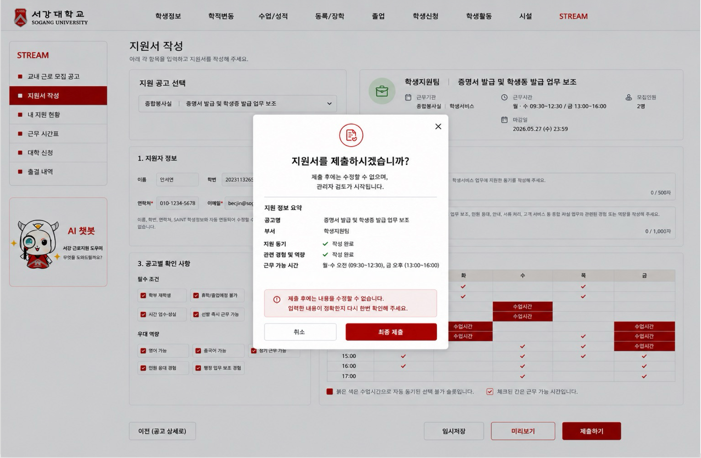
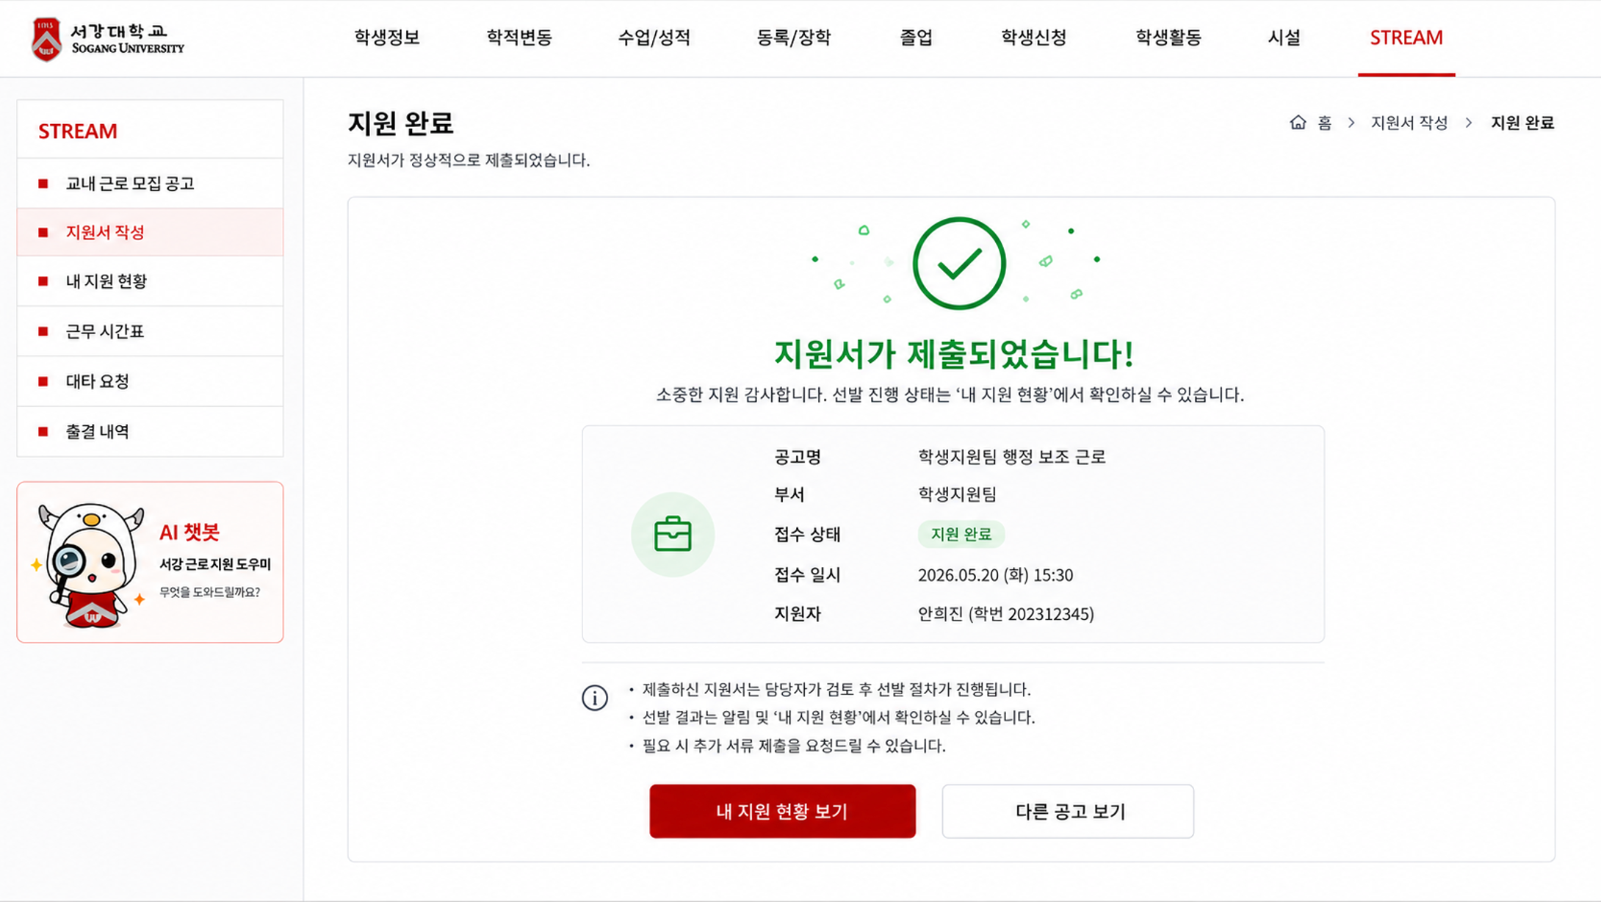
S-04 지원 내용 확인 모달 | 학생 | S-04-01 | 지원 내용 확인 모달 | 모달 본문 | 공고명, 부서/기관, 지원 동기 작성 여부, 관련 경험 및 역량 작성 여부, 근무 가능 시간 | 제출 전 최종 확인 | 취소 시 S-03 지원서 작성 화면으로 복귀 | Front state, selected_posting, application_form_state | - | Highest | 지원자명은 모달에서 제외. 수정된 S-03 화면의 선택 공고/작성 내용/근무 가능 시간 기준으로 요약 표시
 | 학생 | S-04-02 | 지원 내용 확인 모달 | 모달 CTA | 취소, 최종 제출 버튼 | 지원서 최종 제출 | 취소 클릭 시 S-03으로 복귀, 최종 제출 클릭 시 지원서 제출 API 호출 후 성공 시 S-05로 이동 | POST /api/applications 또는 POST /postings/{postingId}/applications | 중복 지원/마감 공고/필수값 누락/서버 오류 | Highest | 최종 제출 중 중복 클릭 방지를 위해 버튼 비활성화 필요. API 경로는 백엔드와 통일 필요
 | 학생 | S-04-03 | 지원 내용 확인 모달 | 로딩 상태 | 제출 중 버튼 비활성, 로딩 표시, 중복 클릭 방지 | 중복 클릭 방지 | 제출 성공 시 S-05 지원 완료 화면 이동, 실패 시 모달 내 오류 메시지 표시 | Response 201 | 네트워크 오류/서버 오류/마감 상태 변경/중복 지원 | High | 실패 시 최종 제출 버튼 재활성화 및 오류 메시지 노출

S-05 지원 내용 확인 모달 | 학생 | S-05-01 | 지원 완료 | 본문 / 완료 안내 | 지원서 제출 완료 메시지, 제출 공고 요약 카드 | 지원서 정상 제출 안내 | 지원 완료 메시지 표시, 제출 공고명/부서/접수 상태/접수 일시 표시 | APPLICATION.application_id, submitted_at, APPLICATION.status, JOB_POSTING | 제출 정보 조회 실패 | Highest | 좌측/상단 탭은 최신 SAINT+STREAM 구조로 유지. 지원자명은 핵심 정보에서 제외하거나 하단 보조 정보로만 처리
 | 학생 | S-05-02 | 지원 완료 | 상태 안내 | 접수 상태: 지원 완료 표시, 이후 선발 진행 상태는 내 지원 현황에서 확인 안내 | 지원 상태 안내 | 선발 진행 상태는 S-06 내 지원 현황에서 확인하도록 안내 | APPLICATION.status | 상태값 불일치 | High | 상태값은 지원 완료/검토 중/면접/합격/불합격 등 S-06과 동일한 용어 체계 사용
 | 학생 | S-05-03 | 지원 완료 | CTA | 내 지원 현황 보기, 다른 공고 보기 | 다음 행동 유도 | 내 지원 현황 보기 클릭 시 S-06 이동, 다른 공고 보기 클릭 시 S-01 이동 | - | - | High | 주요 CTA는 내 지원 현황 보기로 강조, 다른 공고 보기는 보조 버튼으로 표시

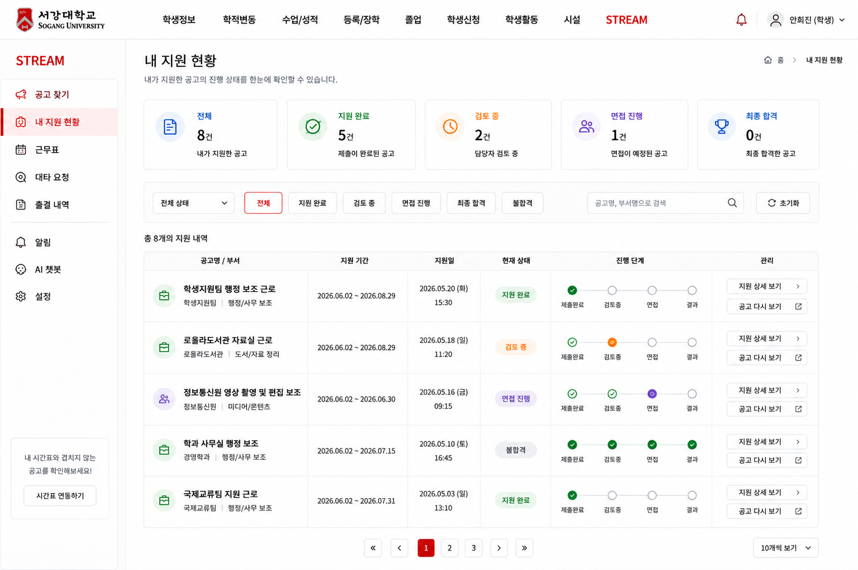
S-06 지원 현황 | 학생 | S-06-01 | 내 지원 현황 | 상단 / 상태 요약 | 전체, 지원 완료, 검토 중, 면접 진행, 최종 합격 요약 카드 | 지원 현황 요약 | 상태 카드 클릭 시 필터 적용 | GET /api/applications/me | 지원 내역 없음 | High | 좌측·상단 탭은 S-01에서 확정한 SAINT 상단 탭 + STREAM 좌측 메뉴 구조 그대로 유지. 학생은 본인 지원 내역만 조회
 | 학생 | S-06-02 | 내 지원 현황 | 필터 영역 | 전체 상태 드롭다운, 전체/지원 완료/검토 중/면접 진행/최종 합격/불합격 필터, 공고명·부서명 검색, 초기화 버튼 | 상태별 조회 및 검색 | 선택한 상태 또는 검색어에 맞는 지원 내역만 표시 | APPLICATION.status, keyword | 검색 결과 없음 / 상태값 없음 | Medium | 상태명은 화면 전체에서 동일하게 사용: 지원 완료, 검토 중, 면접 진행, 최종 합격, 불합격
 | 학생 | S-06-03 | 내 지원 현황 | 지원 목록 테이블 | 공고명/부서, 지원 기간, 지원일, 현재 상태, 진행 단계 타임라인, 관리 버튼 | 지원 목록 표시 | 지원 상세 보기 클릭 시 S-07 이동, 공고 다시 보기 클릭 시 S-02 이동 | APPLICATION + JOB_POSTING + APPLICATION.status | 지원 내역 없음 | High | 현재 화면은 카드형보다 테이블형에 가까움. 진행 단계는 제출완료 → 검토중 → 면접 → 결과 타임라인으로 표시
 | 학생 | S-06-04 | 내 지원 현황 | CTA | 지원 상세 보기, 공고 다시 보기, 공고 찾기 버튼 | 지원 상세 확인 및 공고 목록 이동 | 지원 상세 보기 클릭 시 S-07, 공고 다시 보기 클릭 시 S-02, 지원 내역 없을 때 공고 찾기 클릭 시 S-01 이동 | application_id, posting_id | 지원 내역 없음 | Medium | 지원 내역이 있을 때는 행별 관리 버튼을 사용하고, 지원 내역이 없을 때는 공고 찾기 CTA를 노출

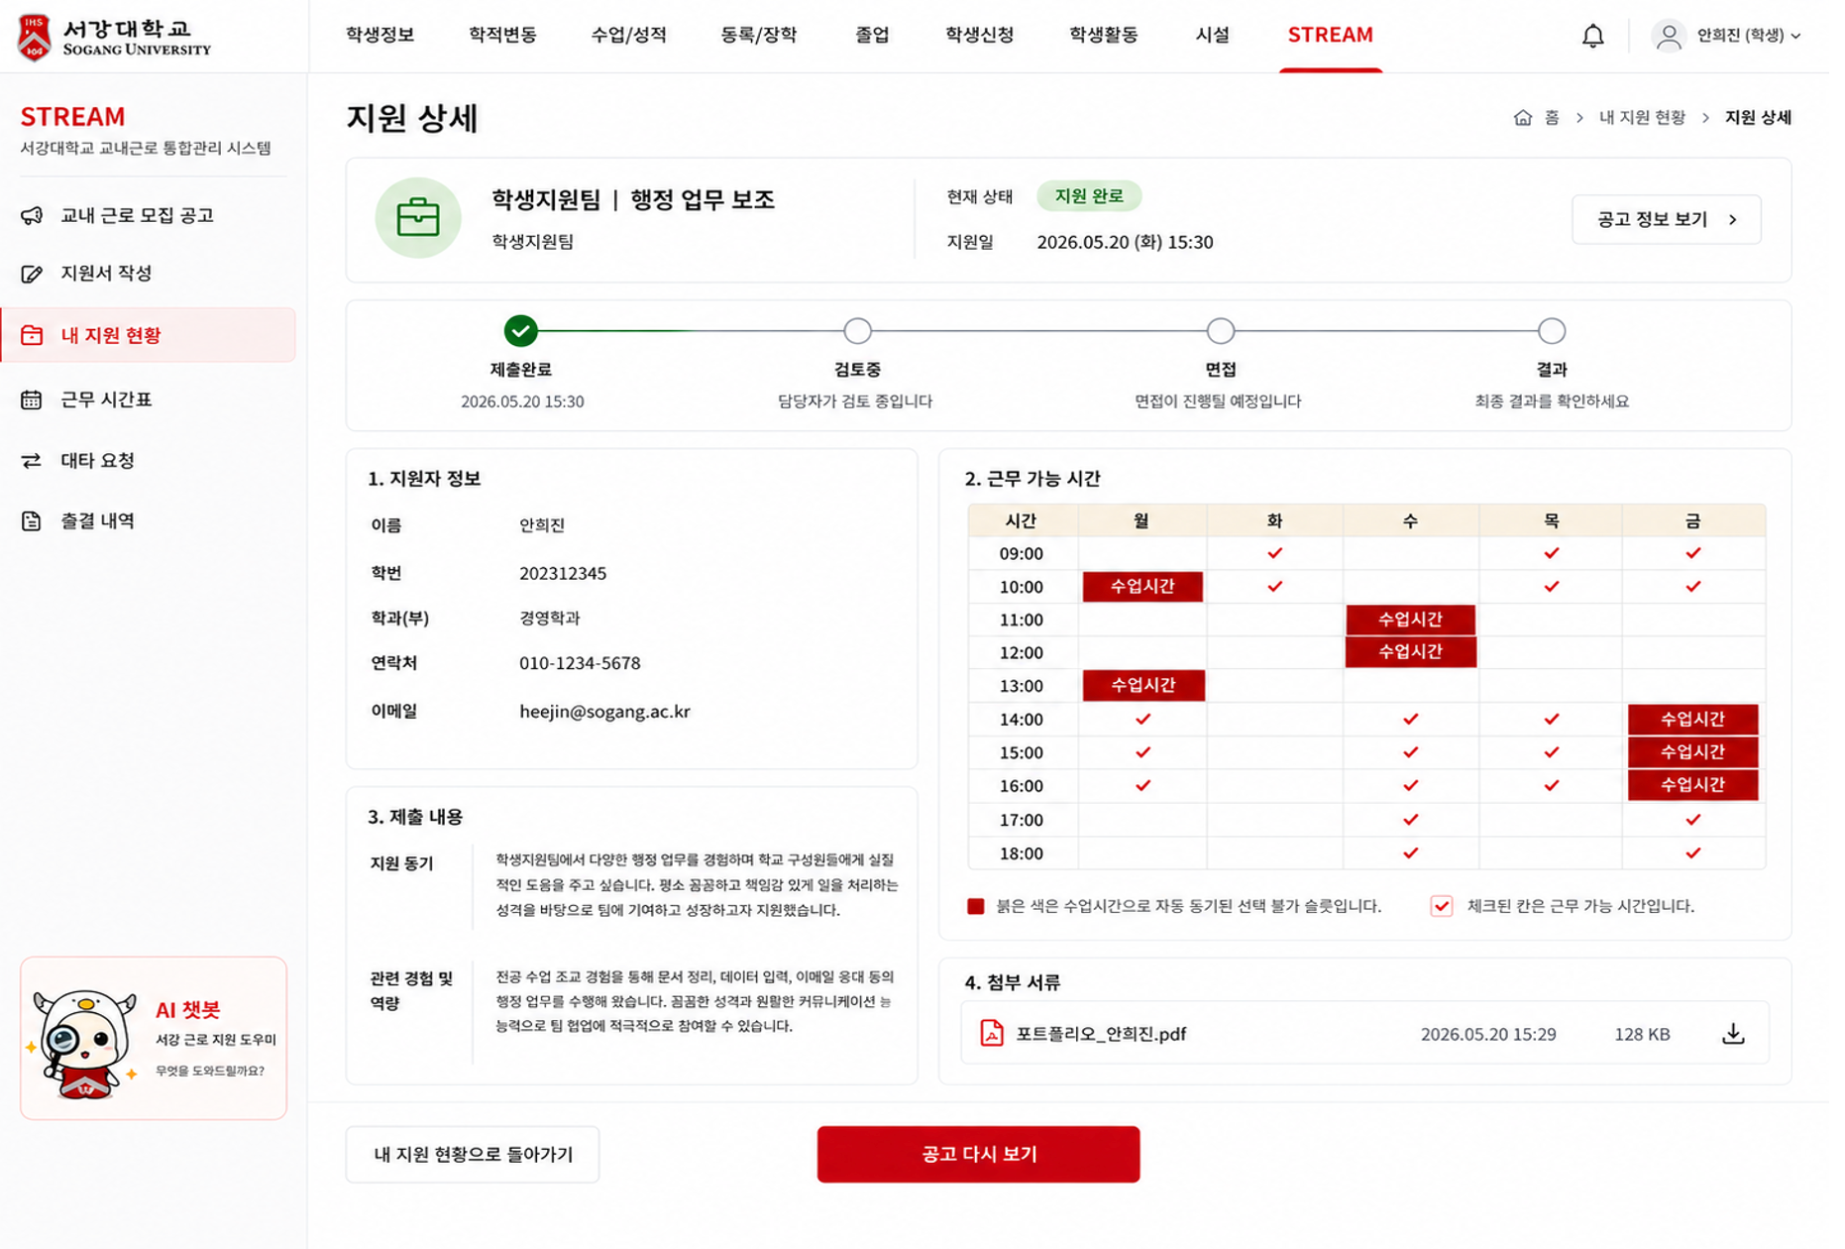
S-07 지원 상세 | 학생 | S-07-01 | 지원 상세 / 상태 확인 | 상단 / 공고 및 지원 요약 | 소속|부서|근로 내용, 현재 상태, 지원일, 공고 정보 보기 버튼 | 지원한 공고 및 현재 상태 확인 | 공고 정보 보기 클릭 시 S-02 공고 상세로 이동 | APPLICATION + JOB_POSTING | 지원 정보 없음 / 삭제된 공고 | High | 공고명은 S-01~S-03과 동일하게 소속|부서|근로 내용 구조로 표시. 가운데 부서값이 없으면 '-'는 표시하지 않음
 | 학생 | S-07-02 | 지원 상세 / 상태 확인 | 진행 단계 | 제출완료, 검토 중, 면접 진행, 결과 단계 타임라인 | 지원 진행 상태 확인 | 현재 상태에 맞는 단계 강조 표시 | APPLICATION.status | 상태값 없음 | High | S-06과 동일한 상태명 사용. 지원 완료/검토 중/면접 진행/최종 합격/불합격 용어 통일
 | 학생 | S-07-03 | 지원 상세 / 상태 확인 | 지원자 정보 | 이름, 학번, 학과/학부, 연락처, 이메일 | 제출 당시 지원자 정보 확인 | 읽기 전용 표시 | STUDENT + APPLICATION | 학생 정보 없음 | High | S-03에서 SAINT 연동된 정보를 기준으로 표시. S-07은 조회 화면이므로 수정 불가
 | 학생 | S-07-04 | 지원 상세 / 상태 확인 | 근무 가능 시간 | 시간표형 근무 가능 시간 표, 수업시간 블록, 제출한 가능 시간 체크 표시 | 제출한 근무 가능 시간 확인 | 읽기 전용 표시, 수정 불가 | AVAILABLE_TIME + STUDENT_TIMETABLE | 근무 가능 시간 미제출 / 시간표 연동 실패 | High | S-03과 동일한 시간표 톤앤무드 사용. 붉은색 블록은 수업시간으로 자동 동기화된 선택 불가 슬롯, 체크 표시는 제출한 근무 가능 시간
 | 학생 | S-07-05 | 지원 상세 / 상태 확인 | 제출 내용 | 지원 동기, 관련 경험 및 역량, 공고별 확인 사항, 우대 역량 | 제출한 지원서 내용 확인 | 읽기 전용 표시 | APPLICATION.motivation, APPLICATION.experience, APPLICATION.form_answers | 제출 내용 누락 | High | S-03에서 작성/선택한 내용을 그대로 표시. 공고별 확인 사항과 우대 역량은 키워드 칩 또는 체크 항목 형태로 표시 가능
 | 학생 | S-07-06 | 지원 상세 / 상태 확인 | 첨부 서류 | 포트폴리오 파일명, 제출일시, 파일 용량, 다운로드 아이콘 | 제출한 첨부파일 확인 | 다운로드 아이콘 클릭 시 파일 다운로드 | APPLICATION_ATTACHMENT | 첨부파일 없음 / 다운로드 실패 | Medium | 기존 이력서 표현은 포트폴리오로 변경. 첨부가 없는 공고는 해당 영역 숨김 처리 가능
 | 학생 | S-07-07 | 지원 상세 / 상태 확인 | 하단 CTA | 내 지원 현황으로 돌아가기, 공고 다시 보기 | 목록 복귀 및 공고 상세 재확인 | 내 지원 현황으로 돌아가기 클릭 시 S-06, 공고 다시 보기 클릭 시 S-02 | application_id, posting_id | 공고 정보 없음 | Medium | 기존 목록으로 돌아가기 문구보다 내 지원 현황으로 돌아가기가 명확함

